상품제안서
전통모양핸드폰거치대 | 상품코드: S30185

 |  |  |  |  |  |  | 02-713-8555 | www.synergygift.co.kr
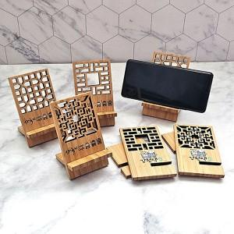

【상세/제작정보】 | <p>​</p>

【인쇄/포장옵션】 | 풀칼라 / OPP(비닐)

【공급단가】 | 수량 | 200~ | 500~ | 1,000~ | 3,000~ | 10,000~
*VAT별도 | 단가 | 2,420원 | 2,300원 | 2,250원 | 2,210원 | 2,130원

【상품 URL】 | https://www.synergygift.co.kr:443/src/goods_detail.php?gdno=30185

